圆融安享日开7天28天系列
交银国信·圆融安享汇益固收稳健系列信托计划 历史到期产品收益情况
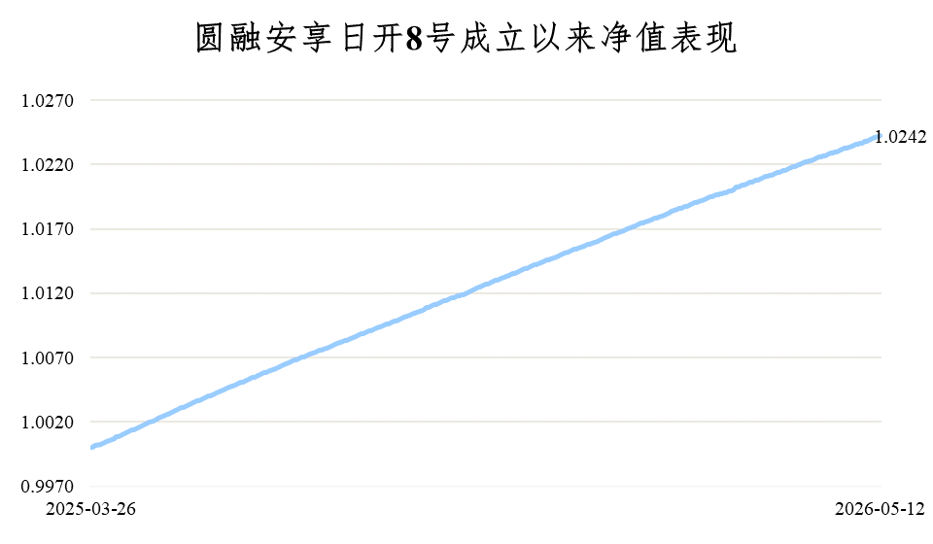
产品名称 | 下一开放日 | 开放频率 | 7天年化收益率 | 28日年化收益率
交银国信·圆融安享汇益固收稳健日开1号 | / | 每日 | 1.80% | 1.84%
交银国信·圆融安享汇益固收稳健日开2号 | / |  | 1.81% | 1.82%
交银国信·圆融安享汇益固收稳健日开3号 | / |  | 1.85% | 1.82%
交银国信·圆融安享汇益固收稳健日开4号 | / |  | 1.83% | 1.85%
交银国信·圆融安享汇益固收稳健日开5号 | / |  | 1.84% | 1.85%
交银国信·圆融安享汇益固收稳健日开6号 | / |  | 1.82% | 1.78%
交银国信·圆融安享汇益固收稳健日开7号 | / |  | 1.81% | 1.85%
交银国信·圆融安享汇益固收稳健日开8号 | / |  | 1.88% | 1.87%
交银国信·圆融安享汇益固收稳健日开9号 | / |  | 1.82% | 1.82%
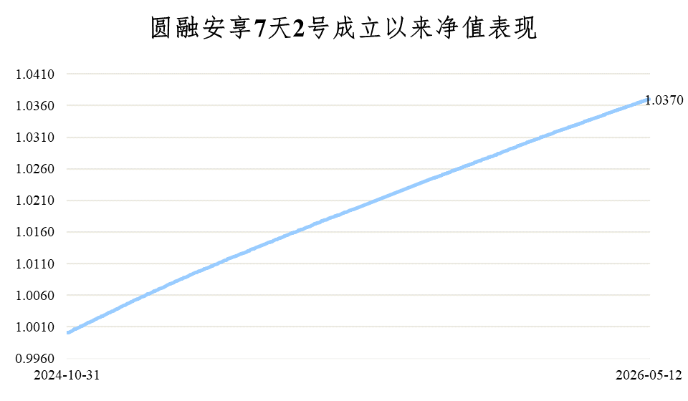
产品名称 | 下一开放日 | 开放频率 | 7天年化收益率 | 28日年化收益率
交银国信·圆融安享汇益固收稳健7天1号 | 2026-05-13 | 每周 | 1.94% | 1.97%
交银国信·圆融安享汇益固收稳健7天2号 | 2026-05-13 |  | 2.02% | 2.01%
交银国信·圆融安享汇益固收稳健7天3号 | 2026-05-13 |  | 1.94% | 1.99%
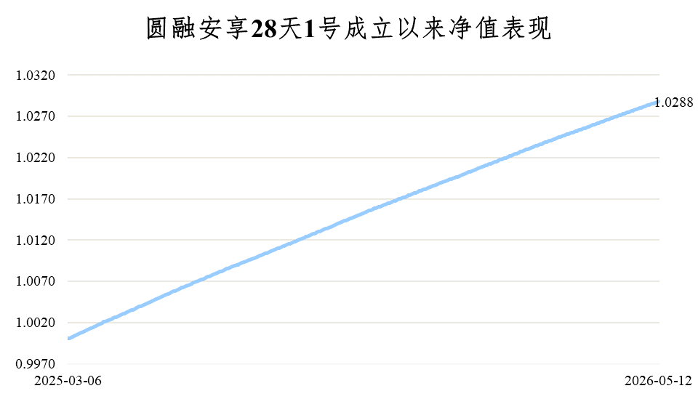
产品名称 | 下一开放日 | 开放频率 | 7天年化收益率 | 28日年化收益率
交银国信·圆融安享汇益固收稳健28天1号 | 2026-05-27 | 每4周 | 2.06% | 2.09%
*表中数据来源于托管人复核的产品净值数据，数据截至2026-5-7，仅供参考，产品有风险，投资需谨慎
广 告 风险提示:本产品由交银国际信托有限公司发行与管理，交通银行股份有限公司作为代销机构不承担产品的投资、兑付和风险管理责任； *请您认真阅读信托合同、产品说明书、风险申明书等法律文件，根据风险承受能力选择合适的产品； *信托计划不承诺保证本金不受损失或最低收益，过往业绩并不预示其未来表现，产品发行人管理的其他产品的业绩并不构成未来产品业绩表现的保证； *下表中信托产品的代销机构风险评级为3R-平衡型，该类产品的风险中等，所投资金存在一定亏损风险，收益或利益浮动且有一定波动。

 |  |  | ·

